선행학습
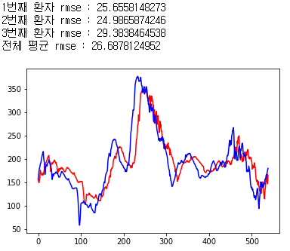
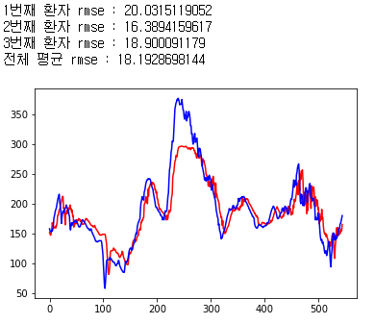
※ Epoch 300을 기준으로 함, 모델구조 동일
※ 텐서플로우로 작성되었음, 케라스로 작성된 결과보다 더 낮은 RMSE를 보임

PH별 선행학습 시 RMSE (Epoch300, HbA1c 데이터 추가 기준)
PH | 선행학습 전(keras) | 선행학습 후(tensorflow)
30 | 24.9570 | 18.1929
60 | 36.4641 | 26.6878

PH별 RMSE (Epoch300, tensorflow 결과물)
PH | 혈당데이터 | 혈당데이터 + HbA1c
30 | 19.0090 | 18.3535
60 | 27.3698 | 26.9640

